入力・提出 ガイド
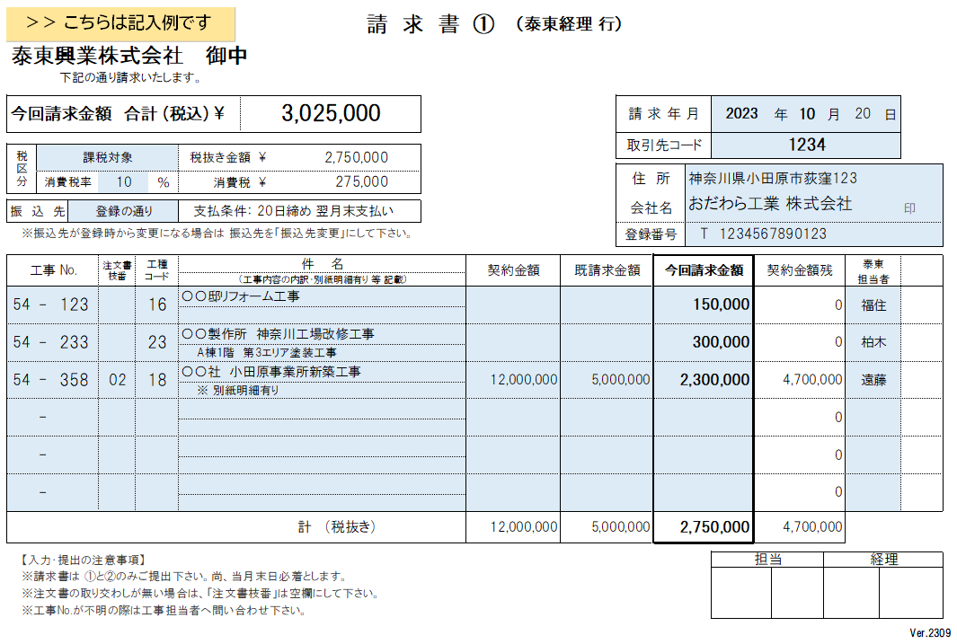
＜ 請求書 入力・提出ガイド ＞
【基本事項】
・入力は「請求書①」の「青色」のセルにのみ入力して下さい。「請求書②」と「請求書③」は自動入力されます。
・提出時の用紙サイズは「A4-横」 、色は「白黒」として下さい。
・当社への提出は「請求書①」と「請求書②」をお願い致します。「請求書③」は貴社の控えとなりますので提出は不要です。
※ 別途、明細書や納品書の添付が必要な場合は別紙にて添付して下さい。
【記入項目説明】
「請求年月日」 ： 請求日（締め日）を入力下さい。請求締め日は毎月２０日となります。
「取引先コード」： お取引開始時にご連絡した「取引先コード」を入力下さい。
「会社名、住所」： 入力の上、請求書①にのみ押印下さい。
「登録番号」 ： 適格請求事業者 登録番号を入力下さい。
「税区分」 ： 課税対象、又は非課税対象か、軽減税率対象かの別を入力ください。
「振込先」 ： 基本的に取引開始時に登録頂いた口座へのお振込みとなります。「登録の通り」を選択して下さい。
銀行口座の変更がある場合のみ、「振込先変更」を選択下さい。
「工事No.」 ： 当社で各工事に割り振る管理番号です。工事担当者へ確認の上、入力下さい。
「注文書枝番」 ： 注文書記載の番号を入力下さい。注文書取り交わしが無い場合は空欄で構いません。
「工種コード」 ： 別シートにある「工種コード一覧」より該当するコードを確認して入力下さい。
「件 名」 ： 上段に工事件名を入力下さい。工種等の補足記入をする際は下段も使用下さい。
別紙の明細書を添付する場合には下段のプルダウンリスト（▽）より「別紙明細有り」を選択して下さい。
「契約金額」 ： 注文書にて取り交わした契約金額を入力下さい。取り交わしが無い場合は空欄で構いません。
「既請求金額」 ： 注文書にて取り交わした契約金額の内、既に請求している金額の合計を入力下さい。取り交わしが無い場合は空欄で構いません。
「今回請求金額」： 今回請求する金額を入力下さい。
「契約金額残」 ： 自動計算されますので、金額の確認をお願い致します。
「泰東担当者」 ： 泰東興業の工事担当者名を入力下さい。
【請求書の提出】
・請求書の提出は、当月末日までに泰東興業本社への必着とします。

